CONVENIOS
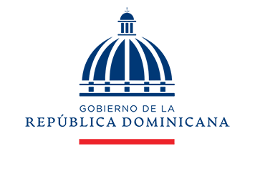
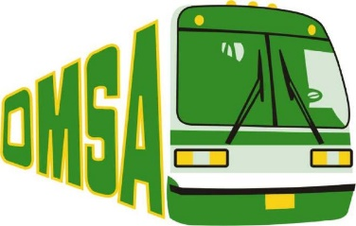
OFICINA METROPOLITANA DE SERVICIOS DE AUTOBUSES
CONVENIOS FIRMADOS TRIMESTRE ENERO-MARZO 2022

MES | CANTIDAD | INSTITUCION
ENERO | 2 | CENTRO OLIMPICO DOMINICANO-OMSA IAD-OMSA
FEBRERO | 0 | -
MARZO | 1 | MISPAS-OMSA
 | 3 | TOTAL DE CONVENIOS

Director de Planificación y Desarrollo

